Información general

Plantilla de información de modelos preliminares de control - Resolución CREG 060 de 2019
Información general
Información solicitada | Cumple | Comentario
Fecha de entrega del informe
Nombre del archivo que contiene el informe
Nombre de la planta |  | Que debo revisar: Debe coincidir Información técnica definitiva e informe o SQL Server. Posible comentario: El modelo e informe coincide con el anexo de la información técnica preliminar. Verificar cuando se tenga la información técnica definitiva
Tipo de generación |  | Que debo revisar: Debe coincidir Información técnica definitiva e informe o SQL Server. Posible comentario: El modelo e informe coincide con el anexo de la información técnica preliminar. Verificar cuando se tenga la información técnica definitiva
Capacidad nominal |  | Que debo revisar: Debe coincidir Información técnica definitiva e informe o SQL Server. Posible comentario: El modelo e informe coincide con el anexo de la información técnica preliminar. Verificar cuando se tenga la información técnica definitiva
Mínimo Técnico |  | Que debo revisar: Debe coincidir Información técnica definitiva e informe o SQL Server. Posible comentario: El modelo e informe coincide con el anexo de la información técnica preliminar. Verificar cuando se tenga la información técnica definitiva
Ubicación geográfica de la planta: Departamento |  | Que debo revisar: Debe coincidir Información técnica definitiva e informe o SQL Server. Posible comentario: El modelo e informe coincide con el anexo de la información técnica preliminar. Verificar cuando se tenga la información técnica definitiva
Ubicación geográfica de la planta: Municipio |  | Que debo revisar: Debe coincidir Información técnica definitiva e informe o SQL Server. Posible comentario: El modelo e informe coincide con el anexo de la información técnica preliminar. Verificar cuando se tenga la información técnica definitiva
Ubicación geográfica de la planta: Coordenadas |  | Que debo revisar: Debe coincidir Información técnica definitiva e informe o SQL Server. Posible comentario: El modelo e informe coincide con el anexo de la información técnica preliminar. Verificar cuando se tenga la información técnica definitiva
Ubicación donde cumplirá la curva de carga (Se debe contemplar alguna de las opciones que se describen en el Articulo 4 del Acuerdo CNO 1563)
Punto de Conexión al SIN
Punto de Control (solo para generadores embebidos o autogeneradores)
Número de turbinas (plantas eólicas), número de paneles (plantas solares fotovoltaicas)
Unifilar con las características de conexión de la planta [Ver Nota 10]
Descripción de los agregados considerados, indicando claramente la justificación para definirlos, el número de inversores que se incluyen en cada uno [Ver Nota 3] |  | Que debo revisar: Se debe mencionar el cumplimiento de los críterios de agregación de la Hoja Agregados. Verificar el procedimiento ante escalones
Referencia a tierra |  | Que debo revisar: Verificar si se tiene referencia a tierra de alguan de las siguientes maneras: 1) Lado de alta del transformador de Media-Baja exista una referencia a tierra (Y aterrizado) 2) La red tiene un transformador ZigZag. 3) Lado de baja del transformador Alta-Media exista una referencia a tierra (Y aterrizado)
Longitud de los circuitos de conexión |  | Que debo revisar: que la longitud coincida con cada tramo
Líneas (circuitos de conexión) |  | Que debo revisar: parámetros coincidan entre BD e informe en cada tramo
Compensación adicional (indicar explícitamente cuando no se tiene) |  | Que debo revisar: indicar que se mencione explicitamente en el informe, en caso de que si tenga, que los parámetros coincidan entre informe y BD y que el elemento esté activo en la BD
Representación del modelo de los servicios auxiliares con su respectivo consumo y modelo de carga que le corresponda [Ver Nota 9] |  | Que debo revisar: indicar que se mencione explicitamente en el informe, en caso de que si tenga, que los parámetros coincidan entre informe y BD y que el elemento esté activo en la BD. Revisar nota 9
Modelo de los inversores
Número de inversores |  | Que debo revisar: Deben indicar el número mínimo de inversores en que se cumple con la regulación
Número mínimo de inversores con que se cumple lo establecido en la regulación |  | Que debo revisar: Deben indicar el número mínimo de inversores en que se cumple con la regulación
Fabricante de los inversores
Tabla donde se incluye la tasa de toma de carga, tal como se muestra en la guía de modelos preliminares publicada en la página de XM |  | Que debo revisar: revisar valor de rampa, y que coincida con el que está parametrizado. Verificarlo con el valor que sugiere XM (En el momento no hay valor sugerido) debe ser menor o igual.
Tabla donde se incluye la tasa de toma de descarga, tal como se muestra en la guía de modelos preliminares publicada en la página de XM. |  | Que debo revisar: revisar valor de rampa, y que coincida con el que está parametrizado. Verificarlo con el valor que sugiere XM (En el momento no hay valor sugerido).
Aportes de corriente de cortocircuito del inversor sub transitorio para fallas 3F |  | Que debo revisar: Verificar con el anexo de parámetros técnicos definitivos. Posible comentario: El modelo e informe coincide con el anexo de la información técnica preliminar. Verificar cuando se tenga la información técnica definitiva
Aportes de corriente de cortocircuito del inversor sub transitorio para fallas 2F |  | Que debo revisar: Verificar con el anexo de parámetros técnicos definitivos. Posible comentario: El modelo e informe coincide con el anexo de la información técnica preliminar. Verificar cuando se tenga la información técnica definitiva
Aportes de corriente de cortocircuito del inversor sub transitorio para fallas 1F |  | Que debo revisar: Verificar con el anexo de parámetros técnicos definitivos. Posible comentario: El modelo e informe coincide con el anexo de la información técnica preliminar. Verificar cuando se tenga la información técnica definitiva
Max. Current
Corriente de estado estacionario |  | Que debo revisar: Verificar con el anexo de parámetros técnicos definitivos. Posible comentario: El modelo e informe coincide con el anexo de la información técnica preliminar. Verificar cuando se tenga la información técnica definitiva
Verificación cortocircuito Equivalente vs Desagregado |  | Que debo revisar: Realizar cortos (métodos completo e IEC) 3F, 2F y 1F (en el POI), la variación entre el desagregado y agregado en las variables Ikss, IkssA, IkssB y IkssC no debe superar el 10% (enla línea de conexión). Que debo revisar: La agregación de transformadores debe coincidir en el tipo (Tridevanado o Bidevanado)
Verificación cortocircuito Equivalente vs Estudio de protecciones |  | Que debo revisar: Revisar que los valores de la corriente de cortocircuito del EACP sí coinciden con los del modelo equivalente
Número de controladores de planta
Líneas de conexión AT (cuando aplica)
Información solicitada | Cumple | Comentario
Corriente nominal |  | Que debo revisar: que los parámetros coincidan entre BD e informe y lo reportado en Anexo 4 o PARATEC
Límite de emergencia durante 30 minutos |  | Que debo revisar: que los parámetros coincidan entre BD e informe y lo reportado en Anexo 4 o PARATEC
Máxima cargabilidad |  | Que debo revisar: debe ser la relación de la corriente nominal y la de emergencia (Iemergencia*100/Inominal). Si el agente no lo ingresa se puede calcular e ingresar al modelo
Resistencia de secuencia positiva (r1) |  | Que debo revisar: que los parámetros coincidan entre BD e informe y lo reportado en Anexo 4 o PARATEC
Reactancia de secuencia positiva (x1) |  | Que debo revisar: que los parámetros coincidan entre BD e informe y lo reportado en Anexo 4 o PARATEC
Susceptancia de secuencia positiva (b1) |  | Que debo revisar: que los parámetros coincidan entre BD e informe y lo reportado en Anexo 4 o PARATEC
Resistencia de secuencia cero (r0) |  | Que debo revisar: que los parámetros coincidan entre BD e informe y lo reportado en Anexo 4 o PARATEC
Reactancia de secuencia cero (x0) |  | Que debo revisar: que los parámetros coincidan entre BD e informe y lo reportado en Anexo 4 o PARATEC
Susceptancia de secuencia cero (b0) |  | Que debo revisar: que los parámetros coincidan entre BD e informe y lo reportado en Anexo 4 o PARATEC
Transformadores
Información solicitada | Cumple | Comentario
Transformador de conexión: Tipo de conexiones |  | Que debo revisar: que los parámetros coincidan entre BD e informe, debe tener el mismo tipo que el desagregado
Transformador de conexión: Capacidad nominal |  | Que debo revisar: que los parámetros coincidan entre BD e informe, debe tener el mismo tipo que el desagregado
Transformador de conexión: Relaciones de transformación |  | Que debo revisar: que los parámetros coincidan entre BD e informe, debe tener el mismo tipo que el desagregado
Transformador de conexión: Relaciones de corto circuito |  | Que debo revisar: que los parámetros coincidan entre BD e informe, debe tener el mismo tipo que el desagregado
Transformador de media a baja tensión: Tipo de conexiones |  | Que debo revisar: que los parámetros coincidan entre BD e informe
Transformador de media a baja tensión: Capacidad nominal |  | Que debo revisar: que los parámetros coincidan entre BD e informe
Transformador de media a baja tensión: Relaciones de transformación |  | Que debo revisar: que los parámetros coincidan entre BD e informe
Transformador de media a baja tensión: Relaciones de corto circuito |  | Que debo revisar: que los parámetros coincidan entre BD e informe
Transformador Zig-Zag: Tensión nominal |  | Que debo revisar: que los parámetros coincidan entre BD e informe
Transformador Zig-Zag: Corriente 3*I0 |  | Que debo revisar: que los parámetros coincidan entre BD e informe
Transformador Zig-Zag: Resistencia y reactancia de secuencia cero |  | Que debo revisar: que los parámetros coincidan entre BD e informe
Baterías
Información solicitada | Cumple | Comentario
¿El proyecto tiene baterías?
Modelo correspondiente a las batería
Capacidad nominal de las baterías
Tiempos de carga de las baterías
Tiempos de descarga de las baterías
Funciones de control disponible de las baterías
Características adicionales de las baterías
Bases de datos
Información solicitada | Cumple | Comentario
¿El proyecto cumple con la arquitectura definida en la guía de modleos preliminares?

Agregados
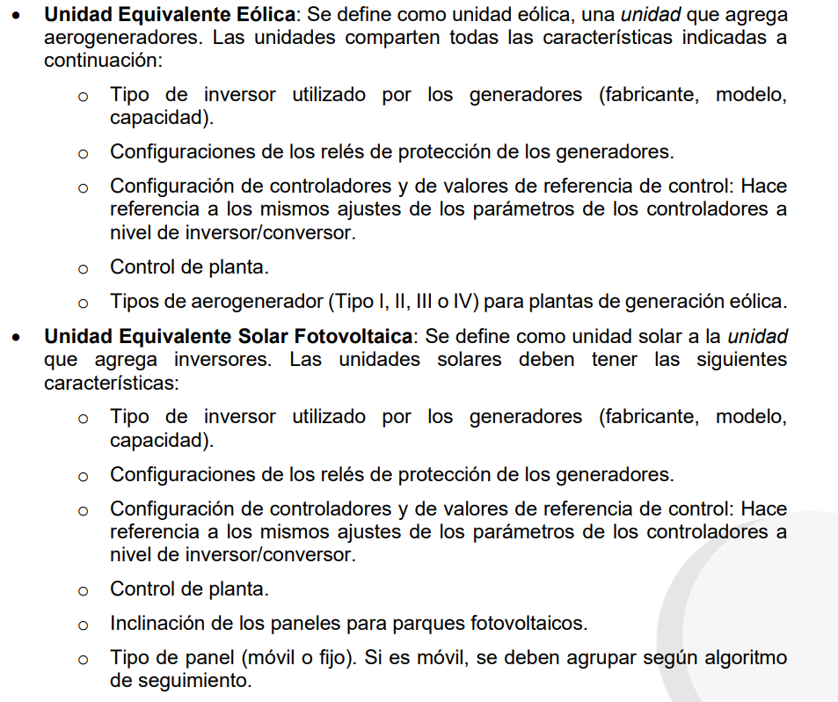

Descripción
